일일 진행
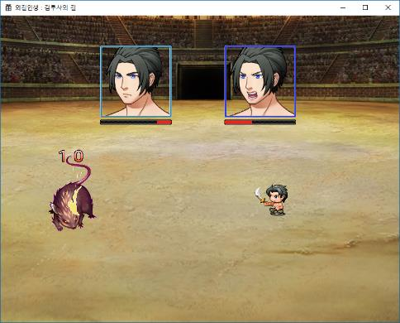
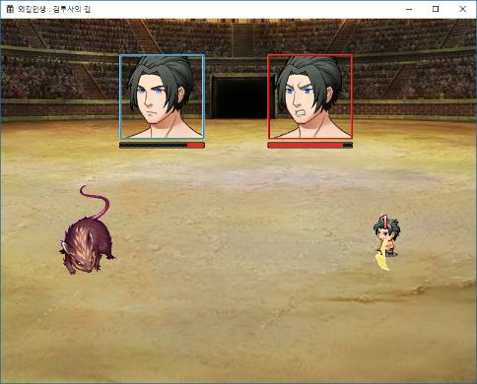
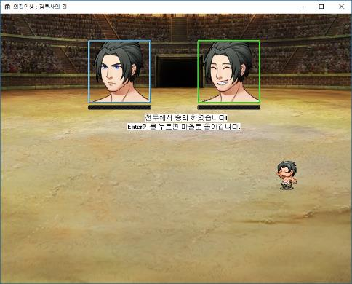
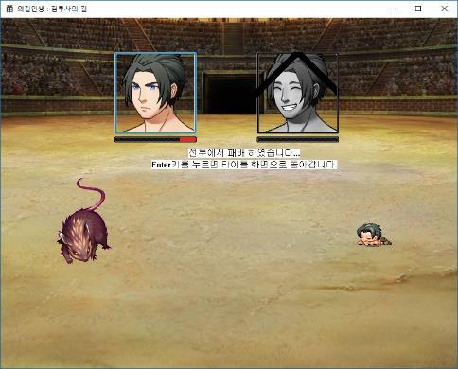
일일 개발 진척상황 보고
작성일 | 2018-08-22 | 현재 진척도 | 11
일정 진행도 | 13 | 목표 진척도 | 15
금일 예정 일정
전투 연출 개선 (공격 할 때 앞으로)
전투 UI 추가 (스프라이트 밑에 HP바)
전투 UI 추가 (화면 상단에 HP바, 초상화, 이름)
전투 UI 추가 (화면 하단에 전투 메시지)
금일 진행 내역
기본 루프 완성. (전투 패배 -> 타이틀)
전투 연출 개선 (PC 공격시 앞으로 -> 끝나면 뒤로)
UI용 PC 초상화 리소스 제작 (PC 상태에 따라 달라짐)
UI용 HP바 리소스 제작 및 추가

내일 작업 예정
데이터 파일을 읽어와서 대상 몬스터를 바꾸고, 스탯을 바꾼다(우선 치트키로)
전투 UI 추가 (화면 하단에 전투 메시지)
전투 UI 추가 (화면 상단에 HP바, 초상화, 이름)

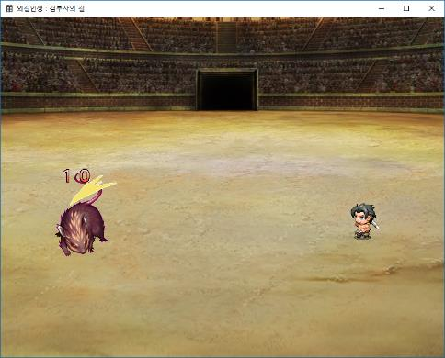
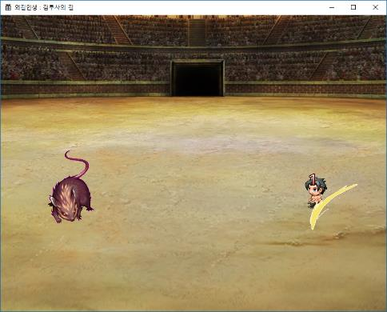
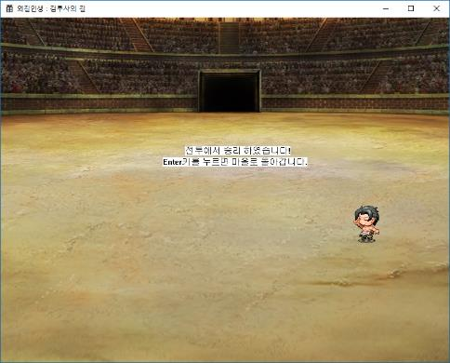
일일 개발 진척상황 보고
작성일 | 2018-08-21 | 현재 진척도 | 10
일정 진행도 | 12 | 목표 진척도 | 15
금일 예정 일정
전투 기능 추가 (데미지 추가)

금일 진행 내역
데미지 폰트 제작 (숫자)
타격 이펙트 리소스 제작 및 추가
전투 배경 교체 (컨셉에 맞게)
임시 값으로 데미지 숫자 뜨도록 구현 (피격 포함)
임시 승리 연출 추가 (Enter 키 = 마을 복귀)
피격 시 몸 앞뒤로 흔들기 추가
내일 작업 예정
전투 연출 개선 (공격 할 때 앞으로)
전투 UI 추가 (스프라이트 밑에 HP바)
전투 UI 추가 (화면 상단에 HP바, 초상화, 이름)
전투 UI 추가 (화면 하단에 전투 메시지)

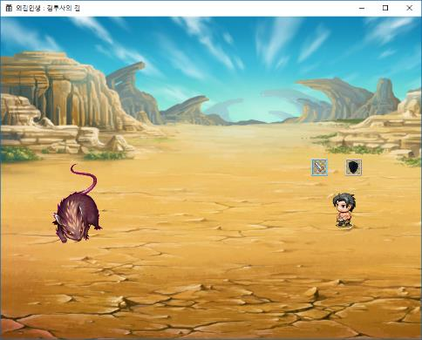
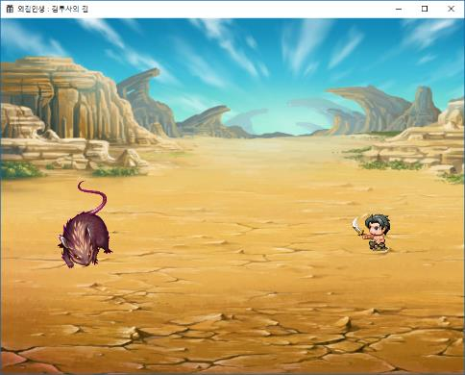
일일 개발 진척상황 보고
작성일 | 2018-08-17 | 현재 진척도 | 5.5
일정 진행도 | 11 | 목표 진척도 | 13
금일 예정 일정
전투맵 구현 (몬스터 추가 - 수치 제외)

금일 진행 내역
캐릭터 공격 동작 구현
전투 리소스 추가(칼 휘두르기)
전투 커맨드 리소스 제작
전투 커맨드 리소스 기본 동작 구현

내일 작업 예정
전투 기능 추가 (데미지 추가)

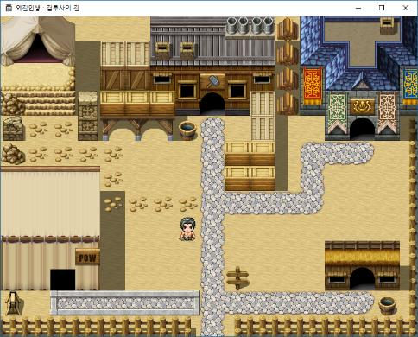
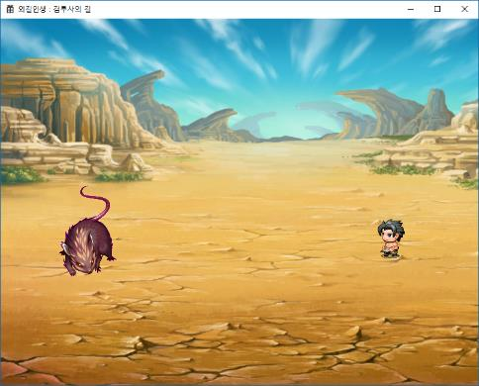
일일 개발 진척상황 보고
작성일 | 2018-08-16 | 현재 진척도 | 5
일정 진행도 | 10 | 목표 진척도 | 12
금일 예정 일정
전투맵 구현 (몬스터 추가 - 수치 제외)

금일 진행 내역
마을 이벤트 발생 체크 (나가기만 우선 구현 (나가기 = 전투 진입))
전투 구현 - 이동
마을, 전투 맵에서 그림자 추가
몬스터 1종 추가 - 몬스터

내일 작업 예정
전투 메뉴 처리 추가 - 스텟 임시로 적용
전투 결과 (숫자 표시) 추가

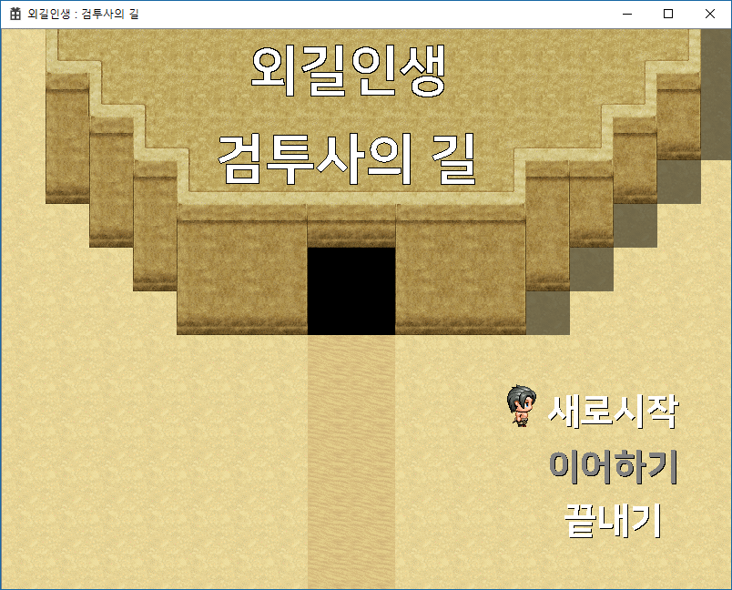

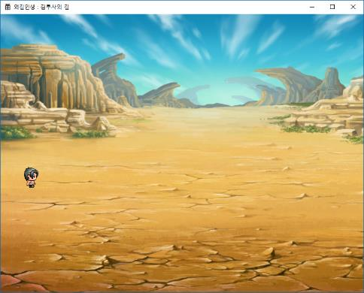
일일 개발 진척상황 보고
작성일 | 2018-08-14 | 현재 진척도 | 4.5
일정 진행도 | 9 | 목표 진척도 | 11
금일 예정 일정
전투 맵 구현
메모리 증가하는 부분 수정

금일 진행 내역
메모리 증가 부분 수정 (이전보다 확연히 줄어듦)
R&D : 텍스트 파일을 읽어서 정보 저장하기
전투맵으로 전환 (Space 키)

내일 작업 예정
전투맵 구현 (몬스터 추가 - 수치 제외)

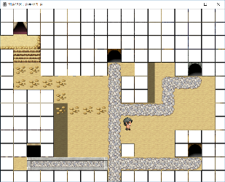
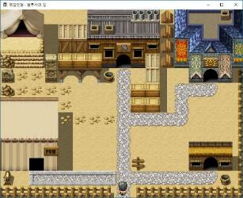
일일 개발 진척상황 보고
작성일 | 2018-08-10 | 현재 진척도 | 4
일정 진행도 | 8 | 목표 진척도 | 11
금일 예정 일정
마을 이동 기능 추가

금일 진행 내역
맵 좌표로 환산하여 이동 제한 처리
키 입력에 따른 캐릭터 이동 구현 (한번에 한 타일씩 자동 이동되도록)
게임 실행 후 방치하면 PC 자체가 불안정해짐 (메모 참고)

내일 작업 예정
전투 맵 구현

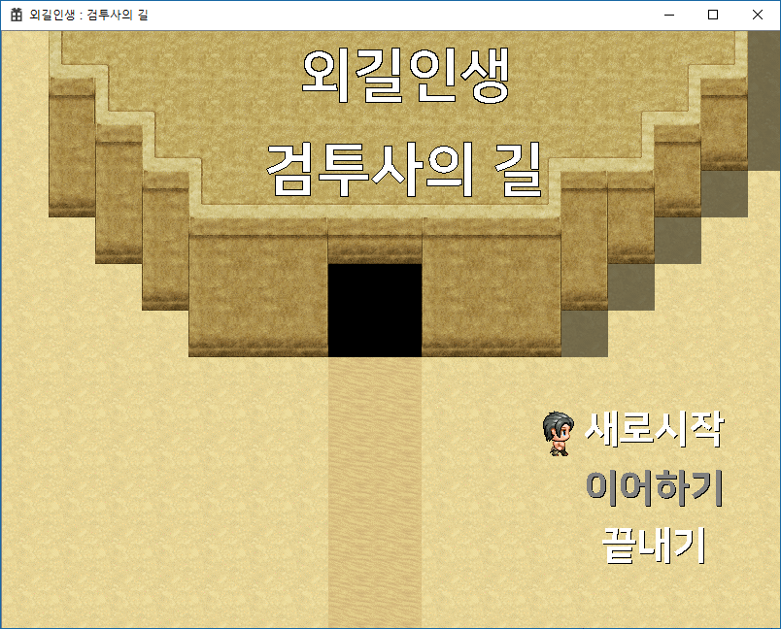

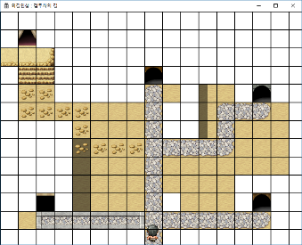
일일 개발 진척상황 보고
작성일 | 2018-08-09 | 현재 진척도 | 3.5
일정 진행도 | 7 | 목표 진척도 | 10
ESC
금일 예정 일정
토글
타운 화면 추가(타이틀 화면에서 [ 새로시작 ] -> 타운 입장)
씬 매니져 수정 (이전 씬, 현재씬 비교하여 처리)
메인 함수 정리 (씬 매니져 적용)
전투 화면 리소스 제작
엔터
금일 진행 내역
타운 화면 추가(타이틀 화면에서 [ 새로시작 ] -> 타운 입장)
씬 매니져 수정 (이전 씬, 현재씬 비교하여 처리)
메인 함수 정리 (씬 매니져 적용)
윈도우 사이즈 조정 막는 부분에 사이즈 지정 오류 수정
이동 관련 처리 진행중 (부드럽지 못함… ) 이동 확인용 그리드(on/off 가능)
메모리가 지속적으로 (조금씩~~~ 증가함) (초기 3MB -> 몇 분 후 8MB)
내일 작업 예정
마을 이동 기능 추가

일일 개발 진척상황 보고
작성일 | 2018-08-08 | 현재 진척도 | 2.8
일정 진행도 | 6 | 목표 진척도 | 9.5
금일 예정 일정
타이틀 화면 구현 부분 문제 수정 (커서 캐릭터 잔상 문제)
창 크기 조정 막기
실행 시 창 위치 중앙으로
타운 화면 추가(타이틀 화면에서 [ 새로시작 ] -> 타운 입장)
금일 진행 내역
실행 시 창 위치 중앙으로
창 크기 조정 막기
타이틀 화면 구현 부분 문제 수정 (커서 캐릭터 잔상 문제)
씬 변경을 위한 씬 매니져 수정(진행중)
창 제목 변경
우선순위 낮은 항목 구현 일정표에서 삭제선 처리(코어 플레이 먼저)
내일 작업 예정
씬 매니져 수정 (이전 씬, 현재씬 비교하여 처리)
메인 함수 정리 (씬 매니져 적용)

